정보>에너지>경기도에너지현황
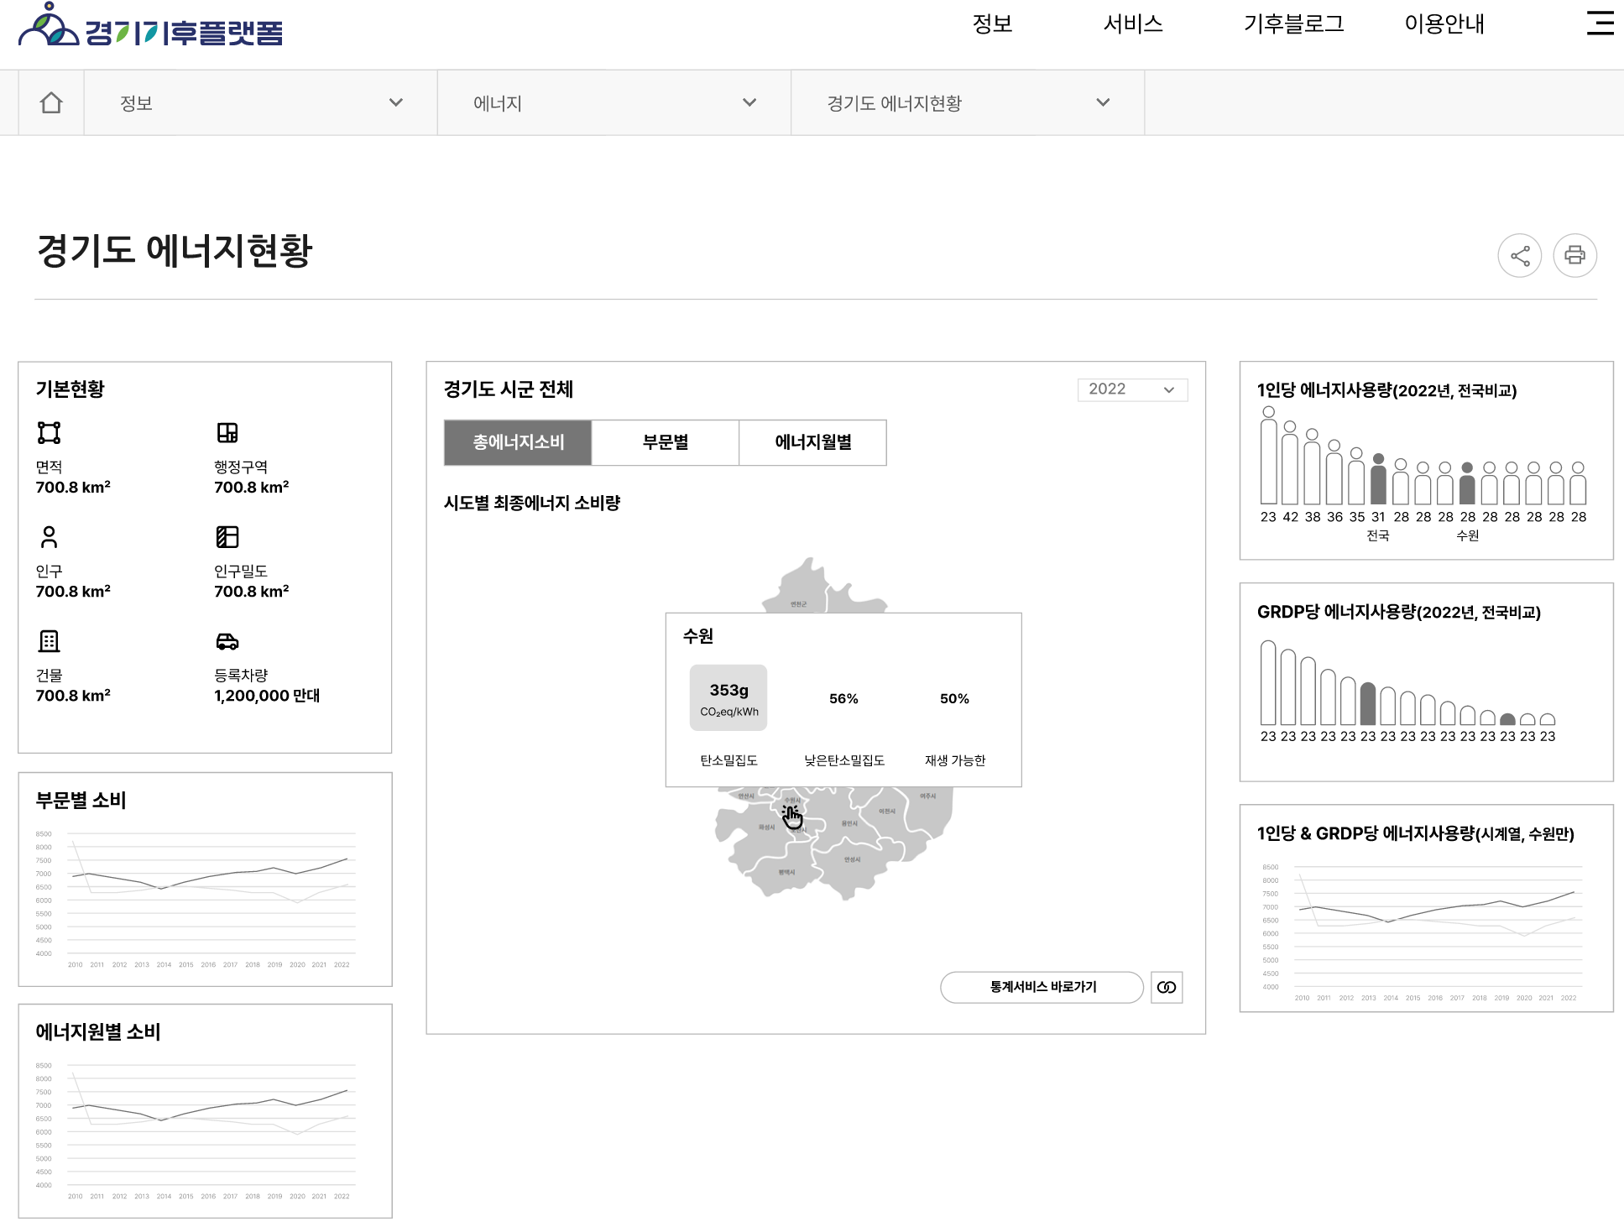

정보 | 에너지 | 경기도 에너지현황

정보>에너지>경기도 태양광 소개 및 현황
